Додаток_2
 |  |  |  |  | Додаток №2 до Запиту 2889АК
 | Форма цінової пропозиції

(Назва Учасника), надає свою пропозицію щодо участі в тендерній закупівлі Балістичних шоломів, бронеплит та бронежилетів.
Відомості про підприємство |  |  | Повне найменування учасника – суб’єкта господарювання
 |  |  | Ідентифікаційний код за ЄДРПОУ або реєстраційний номер облікової картки платника податків
 |  |  | Реквізити (адреса - юридична та фактична, телефон, факс, телефон для контактів, e-mail, розрахунковий рахунок)
Відомості про особу (осіб), які уповноважені представляти інтереси Учасника |  |  | (Прізвище, ім’я, по батькові, посада, контактний телефон).
Вартість доставки, розвантаження, завантаження товару та пакування має бути врахована у вартість товару. Товари, що поставляються, повинні відповідати вимогам, що до них пред'являються. Допускаються більші технічні та функціональні можливості, але не менші. Учаснику необхідно вказати торгову марку (модель) товару, виробника та детально зазначати технічні характеристики продукції у відповідності до параметрів та вимог технічного опису даної таблиці та надати фото/візуалізацію. Переможець тендера зобов'язаний поставити товар у відповідності до поданої ним цінової пропозиції без внесення додаткових змін. У разі виявлення неякісного товару або такого, що не відповідає умовам договору, учасник-переможець зобов’язаний замінити неякісний товар протягом 5 робочих днів з моменту виявлення неякісного товару на якісний без будь-якої додаткової оплати з боку замовника. Технічні та функціональні вимоги повинні відповідати технічному завданню прописаному в даному Додатку. Якість Товару повинна відповідати діючим на території України державним стандартам, технічним та якісним вимогам. Товар повинен бути новим, не пошкодженим, термін та умови його зберігання не порушені.

№ п/п | Технічні характеристики та опис |  | Од.виміру | Кількість | Ціна, за одиницю, (з урахуванням всіх податків і зборів) * | Вартість, грн., (з урахуванням всіх податків і зборів) *

 | Запит** | Пропозиція (вказати модель (торгову марку), виробника, параметри та характеристики продукції, фото або візуалізація товару)
ЛОТ №1 Балістичний шолом
1 | 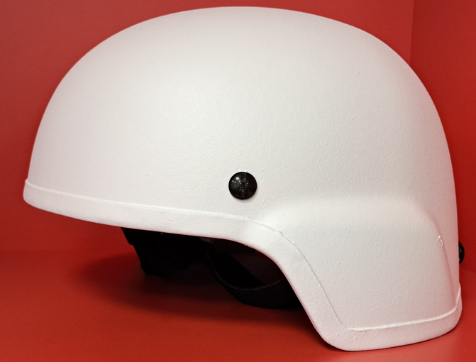 Балістичний шолом (М) Клас захисту: 1 за ДСТУ 8835:2019 / NIJ 0106.01, Type IIIA (згідно NIJ 0101.06) Захист від куль: 9×18 мм ПМ/АПС 57-Н-181с; 9х19 мм FMJ RN SC Luger/Parabellum, 44 Magnum SJHP (15.6 г) на швидкості 436 ±15 м/с, Захист від уламків відповідно до стандарту V50 ≥ 650 м/с (17-грамовий FSP) Матеріал: НВМПЕ — надвисокомолекулярний поліетилен Вага: ~1,5 кг Розмір: M з можливістю регулювання (56-62 см.+ окружність голови) Регулювання: 4-точкова підвісна система, губчаті подушки з покриттям шкірзамінника Колір: Білий (матове покриття), Покриття стійке до впливу УФ-променів, вологи, подряпин Модель: PASGT Підтвердження якості: Наявність документів підтверджуючих проходження партії балістичних випробувань Термін експлуатації: не менше 5 років Температурний режим: –30°C до +50°C Маркування на внутрішній частині шолома: - Виробник; - Модель; - Клас захисту (IIIA); - Серійний номер; - Дата виготовлення; - Термін експлуатації Сертифікація Шолом повинен мати сертифікат відповідності: - NIJ 0106.01 / NIJ 0101.06 - або від незалежної лабораторії (H.P. White, NTS) - або вітчизняний сертифікат відповідності ДСТУ(ДСТУ 8835:2019) Індивідуальне пакування (поліетилен + картон). У комплекті: - Шолом; - Захисний чохол або мішок; - Інструкція з експлуатації; - Сертифікати |  | шт. | 21 |  | 0.00

2 | Балістичний шолом (L) Клас захисту: 1 за ДСТУ 8835:2019 / NIJ 0106.01 Type IIIA (згідно NIJ 0101.06) Захист від куль: 9×18 мм ПМ/АПС 57-Н-181с; 9х19 мм FMJ RN SC Luger/Parabellum, 44 Magnum SJHP (15.6 г) на швидкості 436 ±15 м/с, Захист від уламків відповідно до стандарту V50 ≥ 650 м/с (17-грамовий FSP) Матеріал: НВМПЕ — надвисокомолекулярний поліетилен Вага: ~1,5 кг Розмір: L з можливістю регулювання (56-62 см.+ окружність голови) Регулювання: 4-точкова підвісна система, губчаті подушки з покриттям шкірзамінника Колір: Білий (матове покриття), Покриття стійке до впливу УФ-променів, вологи, подряпин Модель: PASGT Підтвердження якості: Наявність документів підтверджуючих проходження партії балістичних випробувань Термін експлуатації: не менше 5 років Температурний режим: –30°C до +50°C Маркування на внутрішній частині шолома: - Виробник; - Модель; - Клас захисту (IIIA); - Серійний номер; - Дата виготовлення; - Термін експлуатації Сертифікація Шолом повинен мати сертифікат відповідності: - NIJ 0106.01 / NIJ 0101.06 - або від незалежної лабораторії (H.P. White, NTS) - або вітчизняний сертифікат відповідності ДСТУ(ДСТУ 8835:2019) Індивідуальне пакування (поліетилен + картон). У комплекті: - Шолом; - Захисний чохол або мішок; - Інструкція з експлуатації; - Сертифікати |  | шт. | 43 |  | 0.00

3 | Балістичний шолом (XL) Клас захисту: 1 за ДСТУ 8835:2019 / NIJ 0106.01 Type IIIA (згідно NIJ 0101.06) Захист від куль: 9×18 мм ПМ/АПС 57-Н-181с; 9х19 мм FMJ RN SC Luger/Parabellum, 44 Magnum SJHP (15.6 г) на швидкості 436 ±15 м/с, Захист від уламків відповідно до стандарту V50 ≥ 650 м/с (17-грамовий FSP) Матеріал: НВМПЕ — надвисокомолекулярний поліетилен Вага: ~1,5 кг Розмір: XL з можливістю регулювання (56-62 см.+ окружність голови) Регулювання: 4-точкова підвісна система, губчаті подушки з покриттям шкірзамінника Колір: Білий (матове покриття), Покриття стійке до впливу УФ-променів, вологи, подряпин Модель: PASGT Підтвердження якості: Наявність документів підтверджуючих проходження партії балістичних випробувань Термін експлуатації: не менше 5 років Температурний режим: –30°C до +50°C Маркування на внутрішній частині шолома: - Виробник; - Модель; - Клас захисту (IIIA); - Серійний номер; - Дата виготовлення; - Термін експлуатації Сертифікація Шолом повинен мати сертифікат відповідності: - NIJ 0106.01 / NIJ 0101.06 - або від незалежної лабораторії (H.P. White, NTS) - або вітчизняний сертифікат відповідності ДСТУ(ДСТУ 8835:2019) Індивідуальне пакування (поліетилен + картон). У комплекті: - Шолом; - Захисний чохол або мішок; - Інструкція з експлуатації; - Сертифікати |  | шт. | 28 |  | 0.00

Вартість пропозиції ЛОТ №1, грн* |  |  |  |  |  | 0.00
ЛОТ №2 Бронеплита 3 клас захисту полегшена
1 | Бронеплита 3 клас захисту полегшена (M) Клас захисту: 3 за ДСТУ 8782:2018; Клас 3 (III): 7,62×39 мм ПС (АК-47), маса кулі 7,9 г, швидкість 715±15 м/с, дистанція 10 м. Випробування: ДСТУ 8788:2018 або NIJ Standard 0101.06. Протокол випробування: Стійкість до кульового ураження відповідно до ДСТУ 8782:2018 Матеріал: НВМПЕ Зовнішній шар: М’яка тканина Вага однієї плити (кг): М: ~1,6 кг Розмір однієї плити (см): М: ~25 х 32 х 2,2 Підтвердження якості: Наявність документів підтверджуючих проходження партії балістичних випробувань Маркування на звороті плити: - Назва/модель; - Клас захисту; - Серійний номер; - Виробник; - Дата виготовлення; - Strike Face Сертифікація: Сертифікат відповідності ДСТУ або NIJ 0101.06 Протокол випробувань Гарантія на балістичні властивості – не менше 5 років Пакування та зберігання Індивідуальне пакування (поліетилен + картон), наявність інструкції та сертифікатів. Умови зберігання: від –30°C до +50°C, вологість не більше 80%. |  | шт. | 28 |  | 0.00
2 | Бронеплита 3 клас захисту полегшена (L) Клас захисту: 3 за ДСТУ 8782:2018; Клас 3 (III): 7,62×39 мм ПС (АК-47), маса кулі 7,9 г, швидкість 715±15 м/с, дистанція 10 м. Випробування: ДСТУ 8788:2018 або NIJ Standard 0101.06. Протокол випробування: Стійкість до кульового ураження відповідно до ДСТУ 8782:2018 Матеріал: НВМПЕ Зовнішній шар: М’яка тканина Вага однієї плити (кг): L: ~1,6 кг Розмір однієї плити (см): L: ~26 х 34 х 2,2 Підтвердження якості: Наявність документів підтверджуючих проходження партії балістичних випробувань Маркування на звороті плити: - Назва/модель; - Клас захисту; - Серійний номер; - Виробник; - Дата виготовлення; - Strike Face Сертифікація: Сертифікат відповідності ДСТУ або NIJ 0101.06 Протокол випробувань Гарантія на балістичні властивості – не менше 5 років Пакування та зберігання Індивідуальне пакування (поліетилен + картон), наявність інструкції та сертифікатів. Умови зберігання: від –30°C до +50°C, вологість не більше 80%. |  | шт. | 60 |  | 0.00
3 | Бронеплита 3 клас захисту полегшена (XL) Клас захисту: 3 за ДСТУ 8782:2018; Клас 3 (III): 7,62×39 мм ПС (АК-47), маса кулі 7,9 г, швидкість 715±15 м/с, дистанція 10 м. Випробування: ДСТУ 8788:2018 або NIJ Standard 0101.06. Протокол випробування: Стійкість до кульового ураження відповідно до ДСТУ 8782:2018 Матеріал: НВМПЕ Зовнішній шар: М’яка тканина Вага однієї плити (кг): XL: ~1,9 кг Розмір однієї плити (см): XL: ~28 х 36 х 2,2 Підтвердження якості: Наявність документів підтверджуючих проходження партії балістичних випробувань Маркування на звороті плити: - Назва/модель; - Клас захисту; - Серійний номер; - Виробник; - Дата виготовлення; - Strike Face Сертифікація: Сертифікат відповідності ДСТУ або NIJ 0101.06 Протокол випробувань Гарантія на балістичні властивості – не менше 5 років Пакування та зберігання Індивідуальне пакування (поліетилен + картон), наявність інструкції та сертифікатів. Умови зберігання: від –30°C до +50°C, вологість не більше 80%. |  | шт. | 96 |  | 0.00
Вартість пропозиції ЛОТ №2, грн* |  |  |  |  |  | 0.00
ЛОТ №3 Бронежилет зовнішнього носіння
1 | 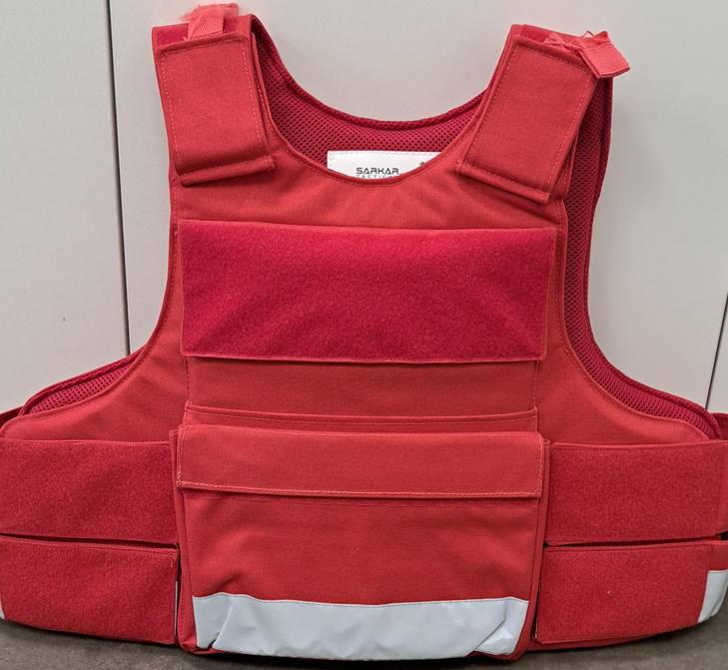 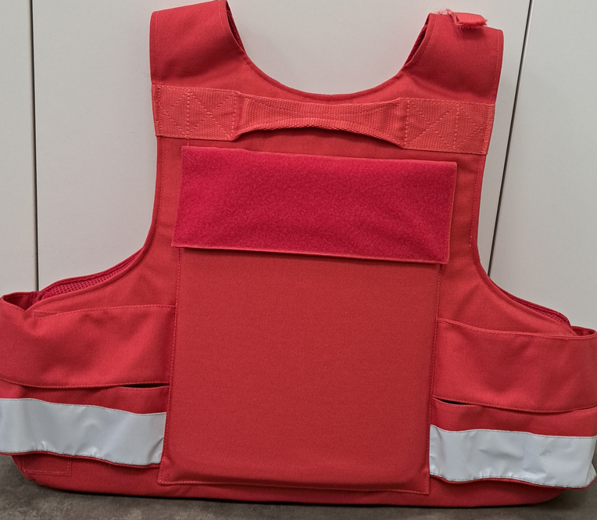 Бронежилет зовнішнього носіння (M) Тип: Бронежилет зовнішнього носіння; Матеріал: Codura 1000D (в пріоритеті) чи Nylon 1000D; М’який балістичний пакет: Арамід (Kevlar, Twaron) або інші сертифіковані багатошарові матеріали Жорсткі плити: Керамічні або поліпропіленові (UHMWPE) – не сталеві, не менше 3 класу захисту. Матеріали, які використовуються, не повинні містити токсичних або шкідливих речовин, повинні бути гіпоалергенними. Маса (без плит): до 3,5 кг Маса з плитами: до 9 кг Температурний діапазон експлуатації: від –30°C до +50°C Колір: яскраво-червоний (RAL 3020 або аналогічний); Вшиті світловідбивні стрічки (min 2 см шириною) на передній і задній частинах Клас захисту: Клас 3 згідно з ДСТУ 8782:2018 (мінімальний) або інший співвідносний, з можливістю встановлення плит для Класу 3, 4 або 5 Вид захисту: Кулі, уламки, холодна зброя (опційно – сертифікація за СХ - спеціальних класів захисту, встановлених державним стандартом ДСТУ 8782:2018) Клас 3, Тип боєприпасу 9×19 мм (ПБМ), Маса кулі 7,5г, Швидкість 450±15 м/с, Дистанція 5 м Клас 4, Тип боєприпасу 7,62×39 мм ПС, Маса кулі 7,9г, Швидкість 715±15 м/с, Дистанція 10 м Випробування проводяться згідно з методикою ДСТУ 8788:2018 Тип модульного чохла: MOLLE підвищеної міцності; Конструкція плечових ремнів: на фастексах з м'яким підплічниками; Регулювання розміру: Система регулювання на липучках (Velcro) по висоті та об'єму; Додаткові функції: Наявність евакуаційної петлі на спині, клейкої стрічки для шевронів; Амортизаційна 3D сітка для гасіння енергії удару і вентиляції з внутрішньої сторони чохла Розмір: М Маркування на внутрішній стороні має містити: - Назву моделі, клас захисту, дату виготовлення, серійний номер - Назву виробника - Позначення 'сертифіковано згідно ДСТУ 8782:2018' або NIJ 0106.01. Наявність сертифікатів відповідності та протоколів випробувань на балістичний пакет та плити. Гарантія на виріб: не менше 12 місяців Гарантія на захисні властивості: не менше 5 років Індивідуальне пакування: У компле |  | шт. | 14 |  | 0.00

2 | Бронежилет зовнішнього носіння (L) Тип: Бронежилет зовнішнього носіння; Матеріал: Codura 1000D (в пріоритеті) чи Nylon 1000D; М’який балістичний пакет: Арамід (Kevlar, Twaron) або інші сертифіковані багатошарові матеріали Жорсткі плити: Керамічні або поліпропіленові (UHMWPE) – не сталеві, не менше 3 класу захисту. Матеріали, які використовуються, не повинні містити токсичних або шкідливих речовин, повинні бути гіпоалергенними. Маса (без плит): до 3,5 кг Маса з плитами: до 9 кг Температурний діапазон експлуатації: від –30°C до +50°C Колір: яскраво-червоний (RAL 3020 або аналогічний); Вшиті світловідбивні стрічки (min 2 см шириною) на передній і задній частинах Клас захисту: Клас 3 згідно з ДСТУ 8782:2018 (мінімальний) або інший співвідносний, з можливістю встановлення плит для Класу 3, 4 або 5 Вид захисту: Кулі, уламки, холодна зброя (опційно – сертифікація за СХ - спеціальних класів захисту, встановлених державним стандартом ДСТУ 8782:2018) Клас 3, Тип боєприпасу 9×19 мм (ПБМ), Маса кулі 7,5г, Швидкість 450±15 м/с, Дистанція 5 м Клас 4, Тип боєприпасу 7,62×39 мм ПС, Маса кулі 7,9г, Швидкість 715±15 м/с, Дистанція 10 м Випробування проводяться згідно з методикою ДСТУ 8788:2018 Тип модульного чохла: MOLLE підвищеної міцності; Конструкція плечових ремнів: на фастексах з м'яким підплічниками; Регулювання розміру: Система регулювання на липучках (Velcro) по висоті та об'єму; Додаткові функції: Наявність евакуаційної петлі на спині, клейкої стрічки для шевронів; Амортизаційна 3D сітка для гасіння енергії удару і вентиляції з внутрішньої сторони чохла Розмір: L Маркування на внутрішній стороні має містити: - Назву моделі, клас захисту, дату виготовлення, серійний номер - Назву виробника - Позначення 'сертифіковано згідно ДСТУ 8782:2018' або NIJ 0106.01. Наявність сертифікатів відповідності та протоколів випробувань на балістичний пакет та плити. Гарантія на виріб: не менше 12 місяців Гарантія на захисні властивості: не менше 5 років Індивідуальне пакування: У компл |  | шт. | 30 |  | 0.00

3 | Бронежилет зовнішнього носіння (XL) Тип: Бронежилет зовнішнього носіння; Матеріал: Codura 1000D (в пріоритеті) чи Nylon 1000D; М’який балістичний пакет: Арамід (Kevlar, Twaron) або інші сертифіковані багатошарові матеріали Жорсткі плити: Керамічні або поліпропіленові (UHMWPE) – не сталеві, не менше 3 класу захисту. Матеріали, які використовуються, не повинні містити токсичних або шкідливих речовин, повинні бути гіпоалергенними. Маса (без плит): до 3,5 кг Маса з плитами: до 9 кг Температурний діапазон експлуатації: від –30°C до +50°C Колір: яскраво-червоний (RAL 3020 або аналогічний); Вшиті світловідбивні стрічки (min 2 см шириною) на передній і задній частинах Клас захисту: Клас 3 згідно з ДСТУ 8782:2018 (мінімальний) або інший співвідносний, з можливістю встановлення плит для Класу 3, 4 або 5 Вид захисту: Кулі, уламки, холодна зброя (опційно – сертифікація за СХ - спеціальних класів захисту, встановлених державним стандартом ДСТУ 8782:2018) Клас 3, Тип боєприпасу 9×19 мм (ПБМ), Маса кулі 7,5г, Швидкість 450±15 м/с, Дистанція 5 м Клас 4, Тип боєприпасу 7,62×39 мм ПС, Маса кулі 7,9г, Швидкість 715±15 м/с, Дистанція 10 м Випробування проводяться згідно з методикою ДСТУ 8788:2018 Тип модульного чохла: MOLLE підвищеної міцності; Конструкція плечових ремнів: на фастексах з м'яким підплічниками; Регулювання розміру: Система регулювання на липучках (Velcro) по висоті та об'єму; Додаткові функції: Наявність евакуаційної петлі на спині, клейкої стрічки для шевронів; Амортизаційна 3D сітка для гасіння енергії удару і вентиляції з внутрішньої сторони чохла Розміри: XL Маркування на внутрішній стороні має містити: - Назву моделі, клас захисту, дату виготовлення, серійний номер - Назву виробника - Позначення 'сертифіковано згідно ДСТУ 8782:2018' або NIJ 0106.01. Наявність сертифікатів відповідності та протоколів випробувань на балістичний пакет та плити. Гарантія на виріб: не менше 12 місяців Гарантія на захисні властивості: не менше 5 років Індивідуальне пакування: У ко |  | шт. | 48 |  | 0.00

Вартість пропозиції ЛОТ №3, грн* |  |  |  |  |  | 0.00
* Товариство Червоного Хреста України є громадською неприбутковою організацією і просить надати максимальні знижки на товар, вказаний у ціновій пропозиції.
** Закупівля здійснюється окремими лотами.

Інформація для Учасника: -Цінова пропозиція приймається до розгляду виключно згідно форми даного Додатку. -Учасник несе відповідальність за правильність розрахованих одиничних розцінок та загальної вартості Лоту, за коректність всіх формул та розрахунків у даній формі, зміна або корегування вартості одиниці товару після закінчення строку подачі цінових пропозицій, не допускається. -Всі документи мають бути заповнені Учасником без винятку, відсутність будь-якої інформації може призвести до анулювання пропозиції. -Вартість одиниці товару та загальну вартість пропозиції потрібно заповнювати у гривнях, зазначаючи цифрове значення, яке має не більше двох знаків після коми. -Учасник має надати в електронному вигляді цінову пропозицію у формі даного додатку з підписом та печаткою та окремо у форматі Excel.
Умови оплати (Лот 1) __________________
Умови оплати (Лот 2) __________________
Умови оплати (Лот 3) __________________
Термін поставки з моменту укладення договору, календарних днів (Лот 1) ________________________(Прописати)
Термін поставки з моменту укладення договору, календарних днів (Лот 2) ________________________(Прописати)
Термін поставки з моменту укладення договору, календарних днів (Лот 3) ________________________(Прописати)
Місце поставки товарів: м. Київ, вул. Ділова 3.

Ми погоджуємось, що всі витрати, пов’язані з доставкою товару, завантажувально-розвантажувальними роботами та пакуванням здійснюються за рахунок Постачальника .
Ми погоджуємося та ознайомлені з умовами типового Договору ТЧХУ (Додаток № 3 до Запиту).
Ми погоджуємося з умовами, що Замовник має право розділити дану закупівлю між декількома постачальниками за умови наявності більш вигідних умов на різні позиції.
Ми погоджуємося з умовами, що Ви можете відхилити нашу чи всі надані пропозиції, та розуміємо, що Ви не обмежені у прийнятті будь-якої іншої пропозиції з більш вигідними для Вас умовами.
Ми погоджуємось зафіксувати цінову пропозицію протягом 90 календарних днів з моменту подачі
Подаючи свою пропозицію ми підтверджуємо повну комплектацію та відповідність умовам зазначеним в Запиті.
Надаючи свою пропозицію, ми підтверджуємо ознайомлення з кваліфікаційними та технічними вимогами закупівлі, викладеними в Оголошенні та Додатках до нього, та беззастережно їх приймаємо, гарантуючи неухильне дотримання у разі перемоги.
Учасники повинні надсилати цінові пропозиції з підписом і печаткою (за наявності)

 | Керівник організації/ФОП:____________________________ ( ____________________)
 | МП підпис ПІБ

